表紙
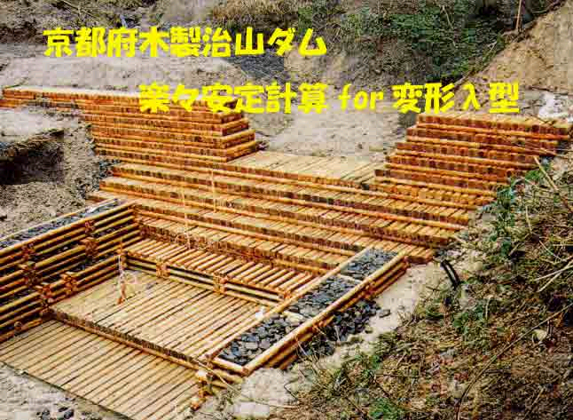

ver.2.0.1
京都府農林水産部森林保全課
2013-03-28
1)本プログラムはMicrosoft Excel2010で作成してあります。Excel2010に関する質問は一切受け付けませんのでご了承ください。

2)本プログラムを使用される場合は、使用者の責任においてご使用ください。
3)本プログラムの著作権は京都府にありますが、使いやすいように改良していただいて結構です。独自に改良等加えられた場合は、今後のバージョンアップの参考にしたいので、下記までメールください。また、バグを発見された場合もご一報いただければ幸いです。 ただし、エクセル及びWindowsに関する知識が必要です。内容をよく理解された上で、行ってください。 なお、ver.2.0.1は(社)秋田県林業コンサルタントの御協力を得て改良したver.2.0.0の細部修正版です。

4)京都府は、プログラム上のいかなるバグや操作上のミス、あるいはプログラムそのものによる使用者の金銭的損失及びその他の損失について、3)の改良の有無に関わらず免責とさせていただきます。

※Microsoft、Windows、Excelは、米国Microsoft Corporationの米国及びその他の国における登録商標です。

shinrinhozen@mail.pref.kyoto.jp

使用方法
λ型木製ダムの安定計算です。
部材寸法や積む段数、等各寸法を入力してください

積み段数、伸ばす段数の考え方は下図のとおり

Ｐ1のシートを選択して薄緑のセルに数値を入力してください。

水色のセルは基本的に数値を入れない箇所と考えますが、内容をよく見て変更してもよい

